상품제안서
자개손거울(훈민정음-조각보) | 상품코드: F00112

 |  |  |  |  |  |  | 02-412-0044 | www.easy1.co.kr
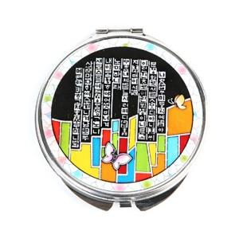 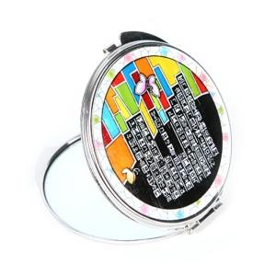 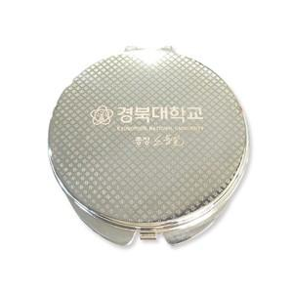

【상세/제작정보】 | 100개 이하의 소량 주문은 3만원의 인쇄비용이 청구됩니다. 자개로 로고 및 슬로건 제작은 별도 상담문의 바랍니다.

【인쇄/포장옵션】 | 레이저 / 포장지포장

【공급단가】 | 수량 | 100~ | 300~ | 500~ | 1,000~ | 3,000~
*VAT별도 | 단가 | 8,100원 | 7,800원 | 7,500원 | 7,200원 | 7,020원

【상품 URL】 | http://www.easy1.co.kr/src/goods_detail.php?gdno=112

